koshtorys
Кошторис витрат на реалізацію проекту "Спортивний садок №93"
Назва спортивного комплексу (споруди, устаткування) | кількість штук | вартість | зображення | габарити | посилання на сайт виробника/продавця
Дитячий мат KIDIGO | 2 шт. по 1685 грн | 3,370.00 | 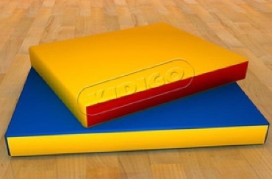 | Розмір 1,2 х 1 х 0,1 Вага: 4,2 | http://kidigo.com.ua
Колода KIDIGO™ | 1 | 4,680.00 | 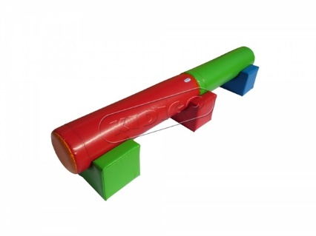 |  | http://kidigo.com.ua
Спортивний куточок | 1 | 3,516.00 | 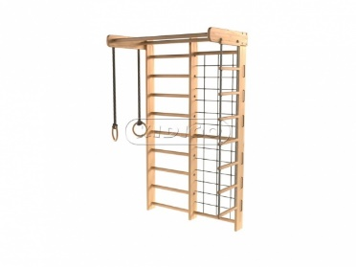 | Розмір 220 х 87 x 50 | http://kidigo.com.ua
Шведська стінка | 1 | 2,200.00 | 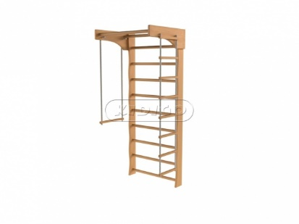 | Розмір 210x67 см | http://kidigo.com.ua
Ворота футбольні кімнатні ігрові | 2 по 500 грн. | 1,000.00 | 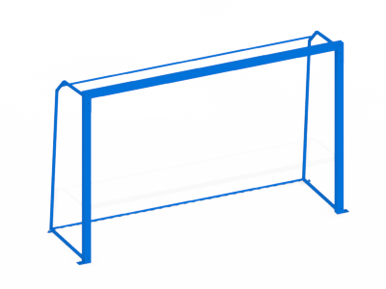
мячі ігрові (футюбольні, баскетбольны тощо) | 10 | 4,000.00
Баскетбольне кільце та сітка | 2 | 2,200.00
Витрати на роботу по реконструкції та демонтажу устаткування в приміщенні |  | 20,000.00
обробка стін |  | 20,000.00 |  |  | https://epicentrk.ua
килимове покриття |  | 6,000.00 |  |  | https://epicentrk.ua
Тунель | 1 | 7,849.00 | 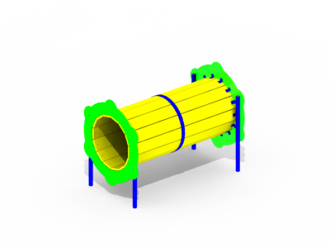 | Довжина: 1700 мм Ширина: 1020 мм Висота: 1200 мм | https://kinderbum.com.ua
Мішень | 2 по 2234 | 4,468.00 | 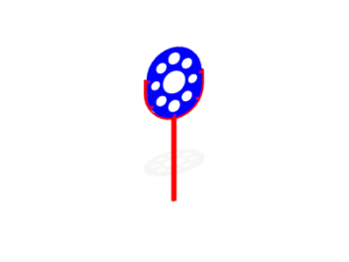 | Довжина: 1973 мм Ширина: 800 мм Висота: 60 мм | https://kinderbum.com.ua
Гойдалка-балансир | 3 по 1993 | 3,986.00 | 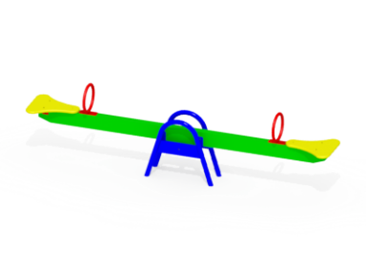 | Довжина: 2120 мм Ширина: 295 мм Висота: 675 мм | https://kinderbum.com.ua
СПОРТИВНИЙ КОМПЛЕКС "ЛУЧИК" | 1 | 9,800.00 | 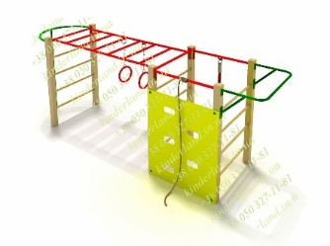 | Довжина: 3,3 Ширина: 0,8 Висота: 1,5 | https://kinderland.in.ua
МОРСЬКА АЛЬТАНКА | 1 | 29,800.00 | 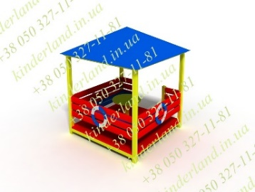 | Довжина: 2,0 Ширина: 2,0 Висота: 2,6 | https://kinderland.in.ua
Тіньовий навіс | 2 по 55545 грн. | 111,090.00 | 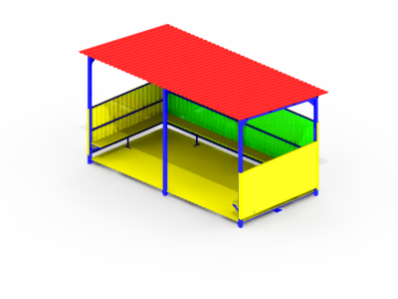 | Довжина: 5000 Ширина: 2500 Висота: 2500 | https://kinderbum.com.ua
КОМПЛЕКТ "ПАРАСОЛЬКА" | 1 | 8,000.00 |  | Довжина: 1,8 Ширина: 1,8 Висота: 1,6 | https://kinderland.in.ua
ДИТЯЧА ГІРКА "ХАТИНКА-2" | 1 | 6,950.00 | 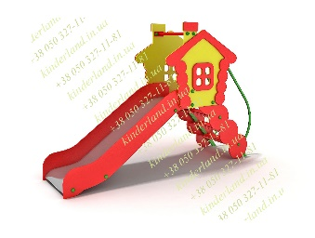 | Довжина: 2,19 Ширина: 0,58 Висота: 1,43 | https://kinderland.in.ua
ДИТЯЧА ГІРКА "КАПІТОШКА" | 2 | 8,600.00 | 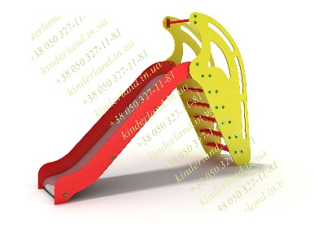 | Довжина: 2,56 Ширина: 0,55 Висота: 1,95 | https://kinderbum.com.ua
Пісочний дворик «Човник» | 1 | 20,528.00 | 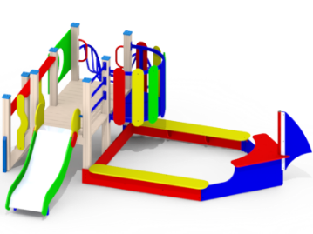 | Довжина: 3790 мм Ширина: 3761 мм Висота: 1421 мм | https://kinderbum.com.ua
Проект та встановлення спортивного простору |  | 50,000.00 |  |  | https://lviv.pb.org.ua/help/info
закупівля, доставка та встановлення обладнання, інші можливі непередбачувані витрати |  | 50,000.00 |  |  | https://lviv.pb.org.ua/help/info
загальна сума по кошторису |  | 378,037.00

 |  |  |  |  | http://ua.detskie-ploschadki.com.ua/catalog/vulychni-trenazhery/upor-dlja-presa-ut1305

